calculo
 |  | MÓDULO DE ORÇAMENTO |  |  |  |  | DATA |  | Nome do arquivo sugerido: |  |  |  |  |  |  |  | Iniziali prev. | Nome
Creative Srl | AA |  |  |  |  |  |  |  |  |  |  |  |  |  |  |  | AA | Andrea
 |  |  |  |  |  |  |  |  |  |  |  |  |  |  |  |  | AB | Alexandra
CLIENTE: | Ref./Cód. do Artigo |  |  |  |  | Quantidade | Rendimento | Artes | Produções |  |  |  |  |  |  |  | AF | Alessandra
 |  |  |  |  |  |  |  |  |  |  |  |  |  |  |  |  | AT | Aurora
PRINCES ITALIA SPA | 005339ST Family Magnetic Display 1-4 PLT in 3 G Rev 5 |  |  |  |  | 3,500 | 1 | 3 | 2 |  |  |  |  |  |  |  | BM | Dino
AGENTE |  |  |  |  |  |  |  |  |  |  |  |  |  |  |  |  | CS | Cristian
 |  |  |  |  |  |  |  |  |  |  |  |  |  |  |  |  | DM | Diego
DESCRIÇÃO DO ARTIGO |  |  |  |  |  |  |  |  |  |  |  |  |  |  |  |  | FS | Francesca
 |  |  |  |  |  |  |  |  |  |  |  |  |  |  |  |  | MS | Martina
Laterali, Ripiani e Frontale Basso (realizzati in onda EB, accoppiati in bianca a BG, stampati offset +plastificação brilhante + fustellatura + incollaggio e inserimento n°4 clip femmina e n° 4 smart clip maschio). -Retro (realizzato in Onda EB, accoppiato in volta a BG, stampata flexo in bianca + stampa offset in volta + plastificação brilhante + fustellatura + incollaggi (ribordi con laterali) e incollaggi n° 8 calamite). - Crowner, Sostegni e Frontalini (realizzati in onda E, accoppiati in bianca a BG stampati Offset + plastificação brilhante + fustellatura ed incollaggi). Reso in master (realizzata in onda BC + fustellatura) su PLT a perdere. N. 1 Vassoio zigrinato realizzato in onda b scoperta, neutra. Realizzato in n. 3 grafiche (4 grafiche crowner), crowner N. 2 Consegne. |  |  |  |  |  |  |  |  |  |  |  |  |  |  |  |  | PC | Paola
 |  |  |  |  |  |  |  |  |  |  |  |  |  |  |  |  | RB | Roberto
 |  |  |  |  |  |  |  |  |  |  |  |  |  |  |  |  | SD | Simone
 |  |  |  |  |  |  |  |  |  |  |  |  |  |  |  |  | SF | Sabrina

 | Quantidade |  |  |  | Preço Unitário |  | Valor

PROJETO/ENGENHARIA |  |  |  |  | 100.0000
AMOSTRAS |  |  |  |  | 100.0000
PROPOSTA CRIATIVA |  |  |  |  | 60.0000
CROMALIN |  |  |  |  | 200.0000 |  |  |  |  |  |  |  | TM/44/b Santerno

MATERIAIS | Quantidade | Formato |  | Gr | Preço Unitário | Peso - m² | Valor | DESCRIÇÃO | RENDIMENTO | OCOR. | Formato lordo |  | Peso - m² | Guilhotina | Formato magazzino

KSFSK/24242/EB - Giusti |  |  |  |  | 0.4570 |  |  | Laterale DX | 1 | 1 |  |  |  |  | 1600 | 1200
KSFSK/24242/EB - Giusti |  |  |  |  | 0.4570 |  |  | Laterale SX | 1 | 1 |  |  |  |  | 1600 | 1200
KSFSK/24242/EB - Giusti |  |  |  |  | 0.4570 |  |  | Ripiani | 2 | 4 |  |  |  |  | 1400 | 1000
KSFSK/24242/EB - Giusti |  |  |  |  | 0.4570 |  |  | Frontale Basso | 1 | 1 |  |  |  |  | 800 | 1200
KbSFSK/24242/EB - Giusti |  |  |  |  | 0.4890 |  |  | Retro | 1 | 1 |  |  |  |  | 1600 | 1200
KSK/242/E - Ds Smith |  |  |  |  |  |  |  | Crowner-Sostegni-Frontalini | 1 | 1 |  |  |  |  | 1000 | 1400
TM/44/b Santerno |  |  |  |  | 0.2350 |  |  | Vassoi zigrinati | 2 | 1 |  |  |  |  | 600 | 800
BG 250-270g POMEZIA |  |  |  | 250 | 0.8600
BG 250-270g POMEZIA |  |  |  | 250 | 0.8600
BG 250-270g POMEZIA |  |  |  | 250 | 0.8600
BG 250-270g POMEZIA |  |  |  | 250 | 0.8600
BG 250-270g POMEZIA |  |  |  | 250 | 0.8600
BG 250-270g POMEZIA |  |  |  | 250 | 0.8600
Guilhotina |  |  |  |  | 50.0000
 |  |  |  |  |  |  |  |  |  |  |  | cód.
 |  |  |  |  |  |  |  |  |  |  |  | cód.
Smart Clip M+F |  |  |  |  |  |  |  | DAL SASSO |  | 4

Calamite |  |  |  |  | 0.2000 |  |  | 16 per Expo
FUSTELLA VASSOI ZIGRINATI | 1 |  |  |  | 300.0000
CAIXA DE ESTOQUE
Chapa de impressão para master |  |  |  |  | 100.0000
KSFSK/36263/BC - Giusti |  |  |  |  | 0.5390 |  |  | EMBALAGEM MASTER | 1 | 1 | 1720 | 2260 |  |  | 1800 | 2400

SERVIÇOS EXTERNOS | Quantidade | Formato |  | ARTES | Preço Unitário | m² | Valor |  | Mínimo - Chapas/Avulso |  | até cópias |  | cópias adicionais |  | Formato stampa

1200x1600 da 1 a 4 col. PMZ
1200x1600 da 1 a 4 col. PMZ
1000x1400 da 1 a 4 col. PMZ
1000x1400 da 1 a 4 col. PMZ
1200x1600 da 1 a 4 col. PMZ
1000x1400 da 1 a 4 col. PMZ
Lavagem de tintas + pantone
Chapa para verniz com reserva
plastificação brilhante
plastificação brilhante
plastificação brilhante
plastificação brilhante
plastificação brilhante
plastificação brilhante
douração a quente avulso
douração a quente por passagem
 |  |  |  |  |  |  |  |  | % copr.
tela + filme para serigrafia
tela verniz UV

TRANSPORTES

 |  |  |  |  |  |  | DATA
 |  |  | MÓDULO DE ORÇAMENTO

CLIENTE: | Ref./Cód. do Artigo |  |  |  |  | Quantidade | Rendimento

SERVIÇOS INTERNOS | Quantidade | Formato |  | m² | Preço Unitário | Mínimos | Valor

Accoppiatura AVVIAMENTO |  |  |  |  | 100.0000
Acoplagem frente
Acoplagem frente
Acoplagem frente
Acoplagem frente
Acoplagem frente
Acoplagem frente
Acoplagem verso
Flexo HD AVV. |  |  |  |  | 120.0000
Flexo HD PASS. |  |  |  |  | 0.1320
Espalmação
Fustellatura Std AVV.TO |  |  |  |  | 100.0000 |  |  |  | mt lin. | €/mt | estratt. | €/tot. | mt/totali x taglio | fustella esistente
Fustellatura Std PASS. |  |  |  |  |  |  |  |  | 13.25 | 18.00 |  |  |  | SI
Fustellatura Std PASS. |  |  |  |  |  |  |  |  | 13.25 | 18.00 |  |  |  | SI
Fustellatura Std PASS. |  |  |  |  |  |  |  |  | 20.46 | 18.00 |  |  |  | SI
Fustellatura Std PASS. |  |  |  |  |  |  |  |  | 8.62 | 18.00 |  |  |  | SI
Fustellatura Std PASS. |  |  |  |  |  |  |  |  | 20.70 | 18.00 |  |  |  | SI
Fustellatura Std PASS. |  |  |  |  |  |  |  |  | 33.81 | 18.00 |  |  |  | SI
Fustellatura Std PASS. |  |  |  |  |  |  |  |  | 2.00 | 18.00 |  |  |  | SI
 |  |  |  |  |  |  | 0.00
Incollaggio lamina/plotter AVV.TO
Incollaggio lamina/plotter PASS
Colagem manual de peça+montaggio |  |  |  |  |  |  |  | come precedenti
Aplicação de biadesivo
casemaker avulso |  |  |  |  | 220.0000
casemaker por passagem |  |  |  |  | 0.5500 |  |  |  | 16.65 | 18.00 | 240.00
trasporto master MB
Multifendi e taglierina AVV. | 1 |  |  |  | 50.0000
Multifendi e taglierina PASS. |  |  |  |  | 0.1100
Embalagem em caixa |  |  |  |  | 0.5000
PLT 80X120 |  |  |  |  | 4.0000 |  |  | AL COSTO
Embalagem em pallet |  |  |  |  | 5.0000
BARI (BA) |  | POMEZIA

 |  | Quantidade | Quantidade | Quantidade
INCIDÊNCIA DE CUSTOS |  |  |  |  | Custos totais
MATERIAIS
SERVIÇOS EXTERNOS |  |  |  |  | Custo Unitário
SERVIÇOS INTERNOS

 |  |  |  |  |  |  |  |  | PREVENTIVO DEL 31/03/2026

 |  |  | Quantidade | Quantidade | Quantidade | Quantidade | Quantidade
 |  |  |  | 3,500
Preço de Venda | 25%
trasporto f.co destino a costo
Comissão | 0%
ENCARGOS FINANCEIROS | 0%
PREÇO DE VENDA UNITÁRIO TOTAL |  |  |  | 39.714
PREÇO DE VENDA TOTAL GERAL
DIFERENÇA CUSTOS/P.V
Último preço de venda |  |  | BUDGET 139.000 € PER INVIO ORDINE DEL CLIENTE
Data últ. Venda Quantidade |  |  |  |  |  |  |  |  | PREVENTIVO DEL 25/03/2026
 | Quantidade |  |  |  | Prezzo
FERRAMENTAS/ACESSÓRIOS |  |  |  |  | Unitario |  | Valor
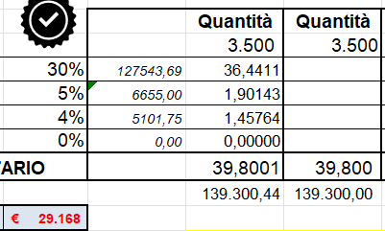
RATEIO DE FACA
CHAPA DE IMPRESSÃO (se previsto) | AL COSTO DOPO VISIONE GRAFICA
CLICHÈ

Validità preventivo: 7 gg. DISPONIBILITÀ MATERIALE DA CONFERMARE AL MOMENTO DELL'ORDINE

Condições de fornecimento: |  | Total do pedido
Prazo de entrega | VARIÁVEL CONFORME DATA DE CONFIRMAÇÃO DO PEDIDO
Local de entrega
Transporte
Pagamento | HABITUAL |  |  |  |  |  |  |  |  | BUDGET 39 €/Cad Per 3.500 Pz
Orçamento realizado por | Assinatura Responsável Comercial |  |  |  |  | Data
 | Ok Diego POI RECUPERARE 5.000 € prox Offerta

PREVENTIVO
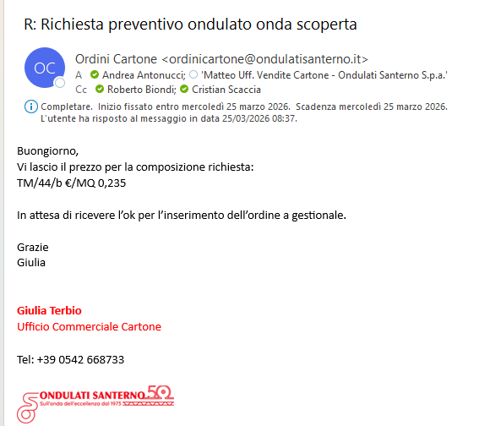
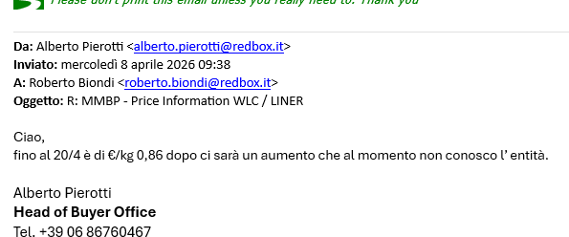
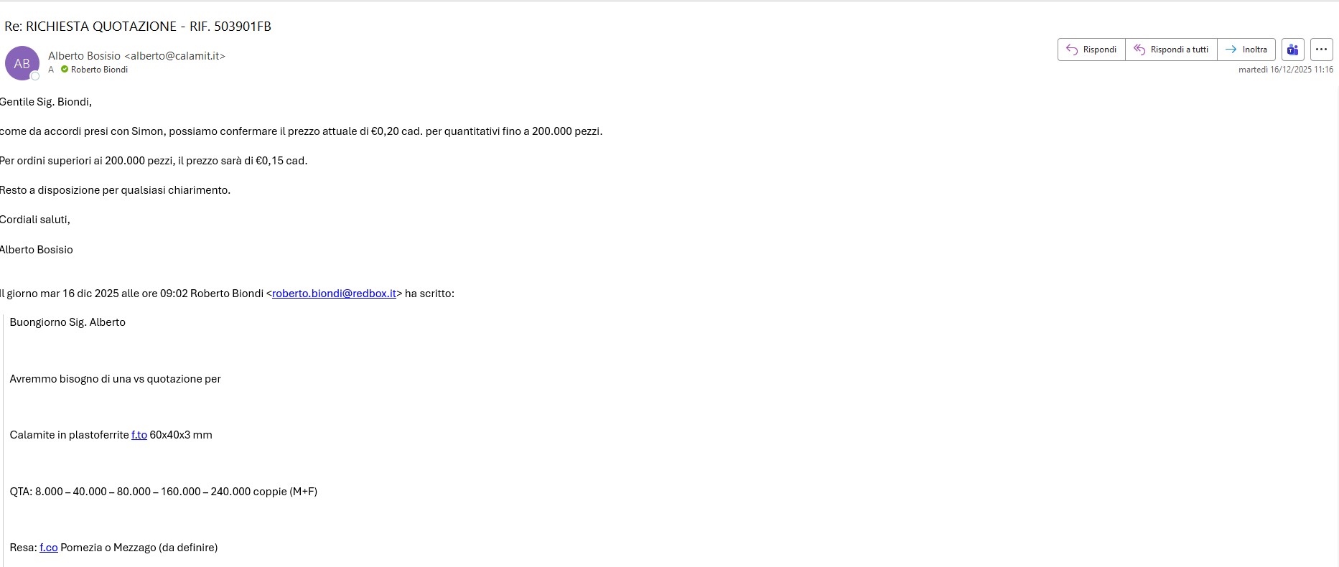
FORNITORE

QUANTITÀ | €/CAD. | TRASPORTO

